1-Tableau requétes
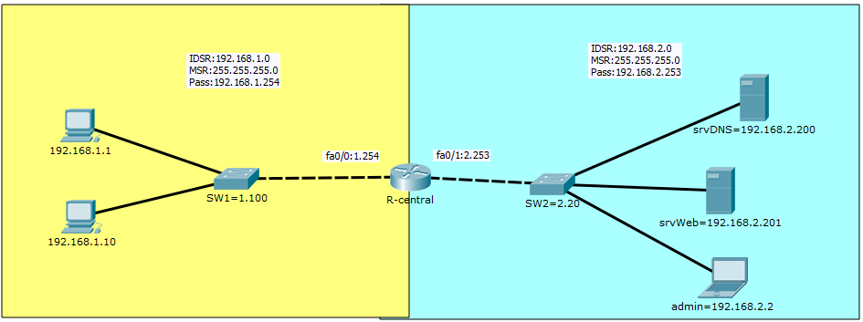
1-Realiser le schéma suivant sur packet tracert ( le schéma doit être fonctionnelle )
2- Réaliser les actions demander dans le tableau sur le packet tracert, observé en mode simulation:
- Demande DNS
- Demande web non sécurisée
- Demande web sécurisée
- Demande SSH
3- Après avoir observé en mode simulation, compléter ensuite le tableau des requêtes .

Interfaces | fa0/0 |  |  |  |  |  | Interfaces | Fa0/1
 |  | Reseau 1.0/24 |  |  |  |  |  |  | Reseau 2.0/24
 |  | IP source | port src | IP destination | port dest | Protocole de transport |  |  | IP source | port src | IP destination | port dest | Protocole de transport
requéte client 1.1 --> srv DNS |  | 192.168.1.1 | >1024 | 192.168.2.200 | 53 | UDP | réponse srv DNS --> client 1.1 |  | 192.168.2.200 | 53 | 192.168.1.1 | >1024 | UDP
requéte client 1.1 --> srv web non sécurisé |  | 192.168.1.1 | >1024 | 192.168.2.201 | 80 | TCP | réponse srv web non sécurisé --> client 1.1 |  | 192.168.2.201 | 80 | 192.168.1.1 | >1024 | TCP
requéte client 1.1 --> srv web sécurisé |  | 192.168.1.1 | >1024 | 192.168.2.201 | 443 | TCP | réponse srv web sécurisé --> client 1.1 |  | 192.168.2.201 | 443 | 192.168.1.1 | >1024 | TCP
réponse SW1 en Ssh --> admin |  | 192.168.1.100 | 22 | 192.168.2.2 | >1024 | TCP | requéte SW1 en admin --> ssh |  | 192.168.2.2 | >1024 | 192.168.1.100 | 22 | TCP

2-ACL 1
1- Créer l' acl étendu qui permet de filtrer ces requêtes sur l'interface fa0/0
2- Tester sur Packet tracert

interfaces | IP | sens | n°acl
fa0/0 | 192.168.1.254 | IN | 100

 |  |  | ACE | Autorisation | Protocole de transport | Source | Port | Destination | Port | Commentaire
 |  |  | 10 | PERMIT | UDP | 192.168.1.1 | >1024 | 192.168.2.200 | 53 | Autoriser les requetes DNS depuis le client vers le serveur
 |  |  | 20 | PERMIT | TCP | 192.168.1.1 | >1024 | 192.168.2.201 | 80 | Autoriser les requetes HTTP depuis le client vers le serveur
 |  |  | 30 | PERMIT | TCP | 192.168.1.1 | >1024 | 192.168.2.201 | 443 | Autoriser les requetes HTTPS depuis le client vers le serveur
 |  |  | 40 | PERMIT | TCP | 192.168.1.100 | 22 | 192.168.2.2 | >1024 | Autoriser les requetes SSH depuis le client vers le serveur

 |  |  | 10 permit udp host 192.168.1.1 gt 1023 host 192.168.2.200 eq 53

3-ACL 2
1- Créer l' acl étendu qui permet de filtrer ces requêtes sur l'interface fa0/1
2- Tester sur Packet tracert

interfaces | IP | sens | n°acl
fa0/1 | 192.168.2.253 | IN | 101

 |  |  | ACE | Autorisation | Protocole de transport | Source | Port | Destination | Port | Commentaire
 |  |  | 10
 |  |  | 20
 |  |  | 30
 |  |  | 40

